Daihatsu
 |  |  |  |  |  |  |  |  | 当該自動車の製造又は輸入の事業を行う者の氏名又は名称 |  |  |  |  |  |  |  |  |  | ダイハツ工業株式会社
ガソリン貨物車（普通・小型） |  |  |  |  |  |  |  |  |  |  |  |  |  |  |  |  |  |  |  |  | 目標年度（平成27年度/令和4年度）
車名 | 通称名 |  |  | 原動機 |  | 変速装置の 型式及び変速段数 | 車両重量 （kg） | 最大積載量 (kg) | 車両総重量 (kg) | 自動車の構造 | WLTCモード |  |  |  | 主要燃費 改善対策 | その他燃費値の異なる要因 |  |  | （参考） | 平成27年度 燃費基準 達成・向上 達成レベル | 令和4年度 燃費基準 達成・向上 達成レベル
 |  |  |  |  |  |  |  |  |  |  | 燃費値 (km/L) | 1km走行 における CO2排出量 （g-CO2/km） | 平成27年度 燃費基準値 （km/L） | 令和４年度 燃費基準値 （km/L）
 |  |  | 型式 | 型式 | 総排気量 (L) |  |  |  |  |  |  |  |  |  |  | 主要排出 ガス対策 | 駆動 形式 | その他 | 低排出ガス 認定レベル

 |  |  |  |  |  |  |  |  |  |  |  |  |  |  |  |  |  |  |  |  |  | R４
ダイハツ |  | Gran Max | 5BF-S403V | 2NR | 1.494 | 5MT | 1270 | 500~750 | 2045~2130 | 構造B1 | 12.6 | 184 | 11.9 | 15.1 | I,V,FI,EP,B | 3W | R |  | ☆☆☆☆ | 105 |  | 83 | 0001,0003
 |  |  | 5BF-S403V | 2NR | 1.494 | 4AT (E・LTC) | 1280 | 500~750 | 2055~2140 | 構造B1 | 12.0 | 193 | 10.9 | 14.7 | I,V,FI,EP,B | 3W | R |  | ☆☆☆☆ | 110 |  | 81 | 0002,0002
 |  |  | 5BF-S413V | 2NR | 1.494 | 5MT | 1340 | 500~700 | 2115~2150 | 構造B1 | 12.2 | 190 | 10.6 | 13.9 | I,V,FI,EP,B | 3W | A |  | ☆☆☆☆ | 115 |  | 87 | 0001,0003
 |  |  | 5BF-S413V | 2NR | 1.494 | 4AT (E・LTC) | 1350 | 500~700 | 2125~2160 | 構造B1 | 11.4 | 204 | 9.8 | 13.5 | I,V,FI,EP,B | 3W | A |  | ☆☆☆☆ | 116 |  | 84 | 0002,0002

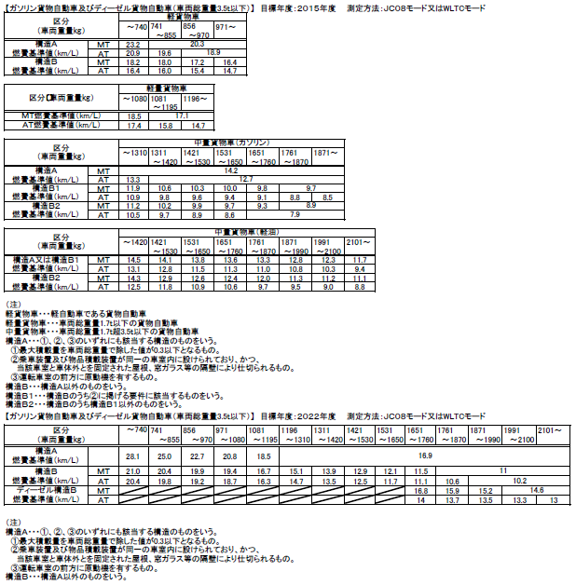
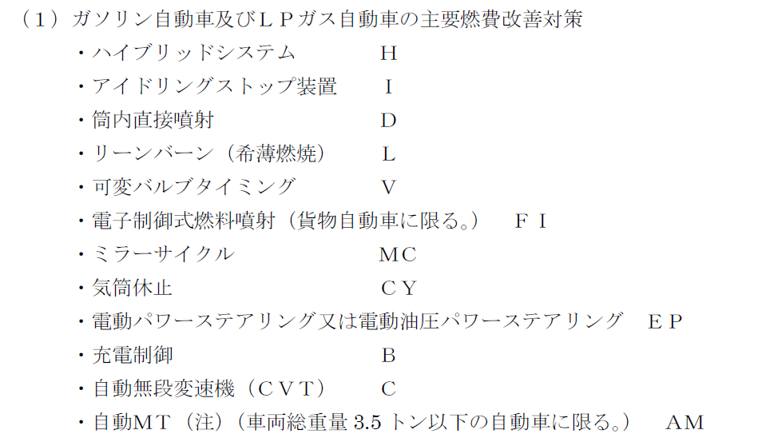
 | ＜記入要領＞
 | １．WLTC燃費値欄及びCO2排出量の文字ポイントは10ポイント、それ以外は8ポイントで記入。
 | ２．一つの通称名に複数の型式がある場合は、通称名は大枠に一つ記入。
 | ３．「CO2排出量」については既に計算式が入力されているため、入力は不要。欄を追加する場合はセルの内容をコピーする。
 | ４．OEM生産車については、通称名の前に※印及び番号を付記し、表の外にOEM製造事業者名を記載する。
 | ５．「その他」について、以下に留意し記載する。
 | ①燃費の異なる要因と関係のない事項は記入しない。
 | ②製造事業者等独自の固有名詞の使用は極力避け、一般的な用語を使用する。適当な一般用語がない場合は、欄外に固有名詞の用語説明を付す。

